Reporte 1
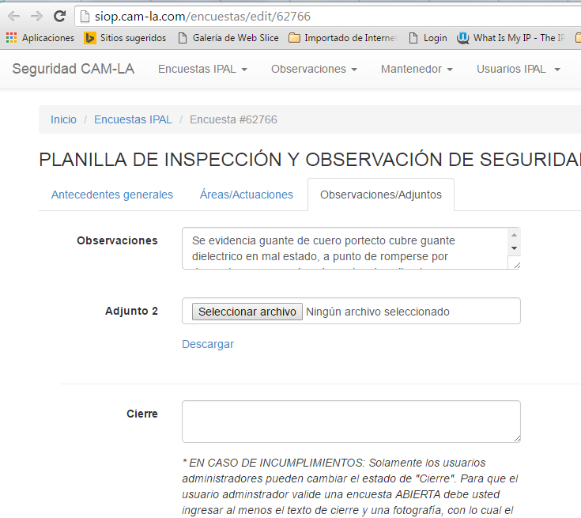
Estructura de Campos a contener en Reporte

Base reporte por Status |  |  |  |  |  |  |  |  |  |  |  |  |  |  |  | Nuevo CAMPO | Nuevo CAMPO |  |  | Cantidad x IPAL | Cantidad x IPAL | Cantidad x IPAL | Cantidad x IPAL | Formato incumplimientos 50 |  |  |  |  | Valor del Campo Cierre
CORRELATIVO | FECHA | INSPECTOR | PREVENCIONISTA | GERENCIA CAM | SUB GERENCIA CAM | CONTRATO | AREA DE CAM | EMPRESA CONTRATISTA | NÂº ENC | Q NC | N IPAL | CIERRE | RESPUESTAS SI | RESPUESTAS NO | RESPUESTAS N/A | AUTOINSPECCION | CHARLA OPERATIVA | SUPERVISOR | TIPO DE IPAL | IPAL 5 | IPAL 10 | IPAL 20 | IPAL 50 | INCUMPLIMIENTO 1 (IPAL 50) | INCUMPLIMIENTO 2 (IPAL 50) | INCUMPLIMIENTO 3 IPAL (50) | INCUMPLIMIENTO 4 (IPAL (50) | INCUMPLIMIENTO 5 (IPAL 50) | ACCION A REALIZAR POR HALLAZGOS

